Hoja1
2024-05-24

LA PAZ 28 - HAEDO 4460-2005
BUENOS AIRES luquearti@gmail.com
____________________________________________________________________________________
"FRATACHO de MADERA”
“de PINO ”
FRATACHO DE PINO

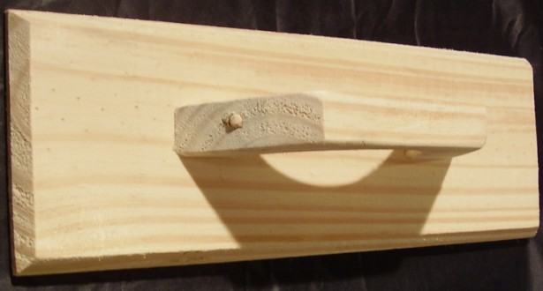

COD. | DESCRIPCION | PRECIO
FRA-051 | FRATACHO de Pino Nº25 | $ 462.00
FRA-052 | FRATACHO de Pino Nº30 | $ 526.00
FRA-053 | FRATACHO de Pino Nº35 | $ 568.00
FRA-054 | FRATACHO de Pino Nº40 | $ 622.00
FRA-040 | FRATACHO c/FIELTRO de Pino Nº20 | ********
FRA-041 | FRATACHO c/FIELTRO de Pino Nº25 | ********
FRA-042 | FRATACHO c/FIELTRO de Pino Nº30 | ********
FRA-043 | FRATACHO c/FIELTRO de Pino Nº35 | ********

M

